Лист1
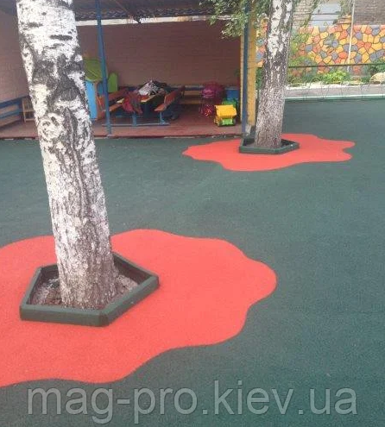
Облаштування Дитячого майданчика "Сонячний" бесшовним гумовим покриттям. Площа 300м2. Товщина 10мм

Найменування | Загальна кількість матеріалу | Одиниця виміру | Ціна, грн/од. | Сума, грн
Поліуретанов зв'язуюче STOBIELAST S131.981 | 450 | кг. | 160 | 72,000.00
Гумова крихта фракция 1-3 | 2250 | кг. | 30 | 67,500.00
Розчинник Сольвент | 60 | л. | 70 | 4,200.00
Поліуретанова грунтівка STOBIELAST S100 | 60 | кг. | 145 | 8,700.00
Роботи з укладання покриття | 300 | м.кв. | 135 | 40,500.00
Підготовка основи під майданчик | 300 | м.кв. | 740 | 222,000.00
Транспорті витрати | 1 | послуга |  | 10,000.00
ВСЬОГО |  |  |  | 424,900.00
Резерв 20% |  |  |  | 84,980.00
Загальна сума з резервом, грн |  |  |  | 509,880.00

